Sheet1
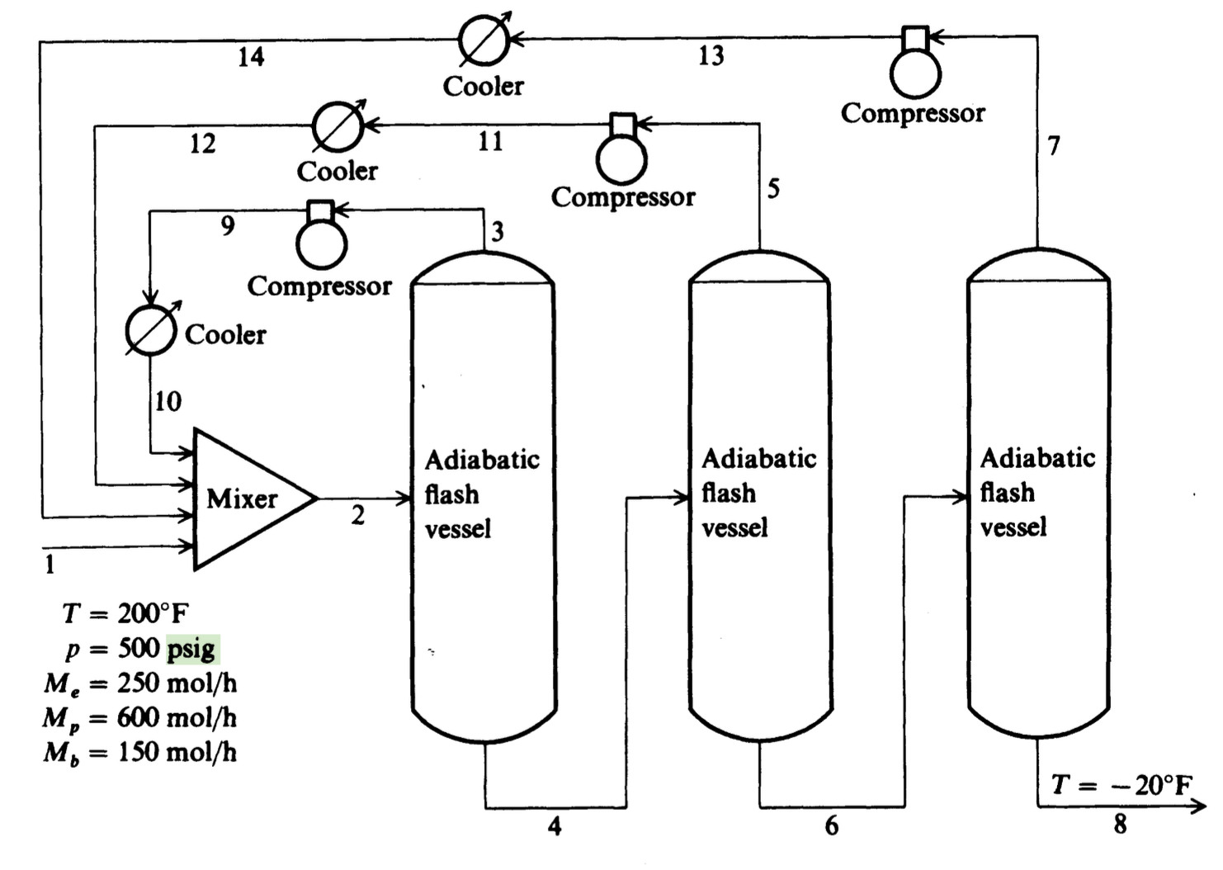
Output F1 (F3) | 2.91277 | 16.6639
Output F2 (F5) | 1.21532 | 1.19393
output f1 h (H3) | -22164.1 | -21996.1
output f2 h (H5) | -22416.2 | -22315.3
Outcomp1 h (H9) | -21701.1 | -21244.2
outcomp2 h (H11) | -20998.8 | -20122.2

f = | 1129.2863208 | 23304.606605

